例題１
経験的基準による 決定木生成の例
顧客番号 | 住居形態 | 家族構成 | 収入 | ローン残 | 販売実績
1 | マンション | 独 | 低 | あり | × |  | 0 | 0 | 0 | 1 | 0
2 | １戸建て | 大 | 高 | あり | × |  | 1 | 2 | 1 | 1 | 0
3 | マンション | 大 | 高 | なし | ○ |  | 0 | 2 | 1 | 0 | 1
4 | マンション | 小 | 高 | なし | ○ |  | 0 | 1 | 1 | 0 | 1
5 | １戸建て | 小 | 低 | あり | × |  | 1 | 1 | 0 | 1 | 0
6 | マンション | 独 | 高 | あり | × |  | 0 | 0 | 1 | 1 | 0
7 | マンション | 大 | 低 | なし | × |  | 0 | 2 | 0 | 0 | 0
8 | １戸建て | 大 | 高 | なし | ○ |  | 1 | 2 | 1 | 0 | 1

ローン残高で並べ替えてみると |  |  |  |  |  |  | 0 | 0 | 0 | 1 | 0
顧客番号 | 住居形態 | 家族構成 | 収入 | ローン残 | 販売実績 |  | 1 | 2 | 1 | 1 | 0
1 | マンション | 独 | 低 | あり | × |  | 0 | 2 | 1 | 0 | 1
2 | １戸建て | 大 | 高 | あり | × |  | 0 | 1 | 1 | 0 | 1
5 | １戸建て | 小 | 低 | あり | × |  | 1 | 1 | 0 | 1 | 0
6 | マンション | 独 | 高 | あり | × |  | 0 | 0 | 1 | 1 | 0
3 | マンション | 大 | 高 | なし | ○ |  | 0 | 2 | 0 | 0 | 0
4 | マンション | 小 | 高 | なし | ○ |  | 1 | 2 | 1 | 0 | 1
7 | マンション | 大 | 低 | なし | ×
8 | １戸建て | 大 | 高 | なし | ○

・ローン残高がある人には販売実績がない
・ローン残高がなくて，高収入な人には販売実績がある．
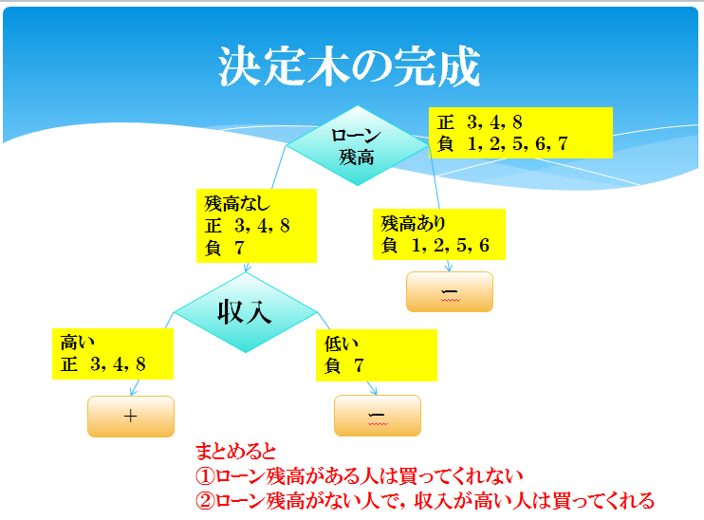

python プログラム用
顧客番号 | 住居形態 | 家族構成 | 収入 | ローン残 | 販売実績 | 判定結果
1 | 0 | 0 | 0 | 1 | ×
2 | 1 | 2 | 1 | 1 | ×
5 | 1 | 1 | 0 | 1 | ×
6 | 0 | 0 | 1 | 1 | ×
3 | 0 | 2 | 1 | 0 | ○
4 | 0 | 1 | 1 | 0 | ○
7 | 0 | 2 | 0 | 0 | ×
8 | 1 | 2 | 1 | 0 | ○

メモ | 0 マンション | 0 独身 | 0 低収入 | 0 なし
 | 1 一戸建て | 1 小家族 | 1 高収入 | 1 あり
 |  | 2 大家族

 | 0

正解L00
資格
課題１
 | 受験番号 | 大学 | 成績 | 性別 | 資格 | 採否
 | 1 | ４年制 | A | 男 | あり | 採用
 | 3 | 短大 | B | 女 | あり | 採用
なし
正 ２，４
負 ５，６，７，８
あり １，３
 | 2 | ４年制 | A | 男 | なし | 採用
＋
 | 4 | ４年制 | A | 女 | なし | 採用
成績
 | 6 | 短大 | A | 女 | なし | 不採用
 | 5 | ４年制 | B | 男 | なし | 不採用
A
正 ２，４
負 ６
B
負 ５，６，７
 | 8 | ４年制 | B | 男 | なし | 不採用
大学
ー
 | 7 | 短大 | B | 女 | なし | 不採用

４年生
正 ２，４
短大
負 ６

＋
＋

